Urval data
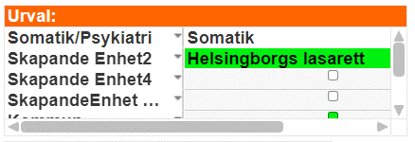
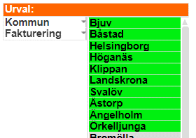
Urval för uttag av data från USK.qvw

Skapande enhet2 = Helsingborgs lasarett
Skapande enhet4 = VO Akutsjukvård, VO Barn och ungdom, VO Hud ögon och ÖNH, VO Kirurgi, VO Obstetrik och Gynekologi, VO Ortopedi, VO Specialiserad medicin, VO Urologi
Kommun = Bjuv, Båstad, Helsingborg, Höganäs, Klippan, Landskrona, Svalöv, Åstorp, Ängelholm, Örkelljunga
Fakturering = Faktureringsbara

Vårddygn snitt eft usk
Genomsnittligt antal vårddygn för utskrivningsklara patienter - Skapande enhet Helsingborgs lasarett
Genomsnittligt antal vårddygn för utskrivningsklara patienter Skapande enhet: Helsingborgs lasarett (Källa: USK.qvw)

Summa av Snitt per kommun | Kolumnetiketter
Radetiketter | Kommuner NV
2022 | 29.5
jan | 2.5
feb | 2.6
mar | 2.4
apr | 2.5
maj | 2.7
jun | 2.3
jul | 2.4
aug | 2.6
sep | 2.5
okt | 2.6
nov | 2.2
dec | 2.3
2023 | 16.7
jan | 2.2
feb | 1.9
mar | 2.0
apr | 2.1
maj | 1.9
jun | 2.1
jul | 2.3
aug | 2.3

